상품제안서
타포린 PE (이케아스타일) | 상품코드: S43218

 |  |  |  |  |  |  | 02-713-8555 | www.synergygift.co.kr
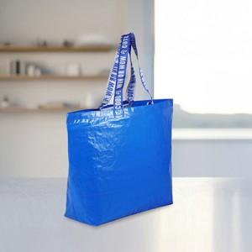

【상세/제작정보】

【인쇄/포장옵션】 | 실크, 자수, 풀칼라, 손잡이실크 / OPP(비닐)

【공급단가】 | 수량 | 100~ | 500~ | 1,000~ | 3,000~ | 5,000~
*VAT별도 | 단가 | 4,750원 | 4,410원 | 4,270원 | 4,030원 | 3,960원

【상품 URL】 | https://www.synergygift.co.kr:443/src/goods_detail.php?gdno=43218

